ВЕСНА'15
 | Производство и продажа женской одежды |  |  |  |  | Бесплатная доставка в центральные регионы России!
 | ООО "Самая Лучшая Одежда" |  |  |  |  | Минимальная сумма заказа 10 000 рублей
ИЗОБРАЖЕНИЕ | НАЗВАНИЕ МОДЕЛИ | АРТИКУЛ | СОСТАВ |  | Цена со скидкой 20% |  | НАЛИЧИЕ НА СВОБОДНОМ СКЛАДЕ
 |  |  |  | ЦЕНА, РУБ |  | Цена по акции "Размер имеет значение" (р-р 48-56)
КАПСУЛА "УТРО"
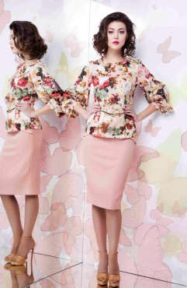 | УТРО блуза | 1141/24М124/1 | хлопок 100% | 2,135.0 | 1708 | 1494.5 |  |  |  |  |  |  |  | 56-164
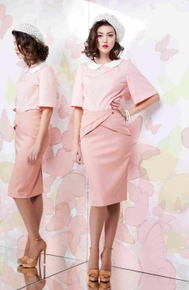 | ДО РАССВЕТА юбка | 2733/6М49/1 | верх - вискоза 50%, п/э 45%, эластан 5%, подклад – вискоза 50%, п/э 50% | 2,045.0 | 1636 | 1431.5 |  |  |  |  |  |  | 54-164 | 56-164
 | СЧАСТЬЕ НАВСЕГДА блуза | 1613/5М116/1 | хлопок 65%, п/э 32%, эластан 3% | 1,785.0 | 1428 | 1249.5 |  |  |  |  |  |  | 54-164
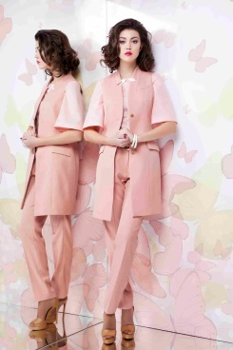 | ТОНКИЙ ШЛЕЙФ жилет | 6733/6М11/1 | верх - вискоза 50%, п/э 45%, эластан 5%, подклад – вискоза 50%, п/э 50% | 2,650.0 | 2120 | 1855 |  |  |  |  |  |  |  | 56-164
КАПСУЛА "ВЕЧЕР"
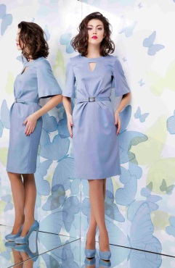 | ВОЛНУЮЩИЙ ВЗГЛЯД платье | 5733/5М20/2 | верх - вискоза 50%, п/э 45%, эластан 5%, подклад – вискоза 50%, п/э 50% | 2,860.0 | 2288 | 2002 |  |  |  |  |  |  |  | 56-164
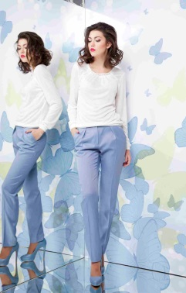 | ТОНКИЙ ЛЁД брюки | 3733/5М19/1 | верх - вискоза 50%, п/э 45%, эластан 5% | 2,005.0 | 1604 | 1403.5 |  |  |  |  |  |  | 54-164
 | ГУСТОЙ ТУМАН жилет | 6733/5М11/1 | верх - вискоза 50%, п/э 45%, эластан 5%, подклад – вискоза 50%, п/э 50% | 2,335.0 | 1868 | 1634.5 |  |  |  |  |  |  |  | 56-164
КАПСУЛА "ЖИВОПИСЬ"
 | НА КОНТРАСТЕ блуза | 1712/17М75/1 | вискоза 60%, ацетат 40% | 1,750.0 | 1400 | 1225 |  |  |  | 48-164 | 50-164 50-170 | 52-164 52-170 | 54-164 | 56-164 56-170
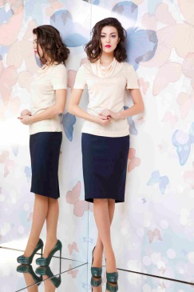 | ПАСТЕЛЬ блуза | 1613/5М129/1 | хлопок 65%, п/э 32%, эластан 3% | 1,490.0 | 1192 | 1043 |  |  |  |  |  | 52-164 | 54-164 | 56-164
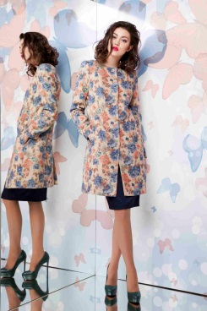 | НА ХОЛСТЕ пальто | 4152/36М75/1 | верх - хлопок 50%, п/э 30%, вискоза 20%, подклад - вискоза 50%, п/э 50% | 3,600.0 | 2880 | 2520 | 42-164 |  |  |  |  |  |  | 56-164
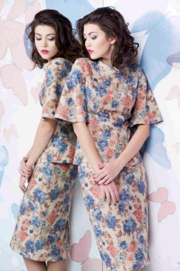 | ПРОЗРАЧНАЯ АКВАРЕЛЬ блуза | 4152/36М77/1 | 50% хлопок, 30% п/э, 20% вискоза | 2,100.0 | 1680 | 1470 |  |  |  |  |  | 52-164 | 54-164 | 56-164
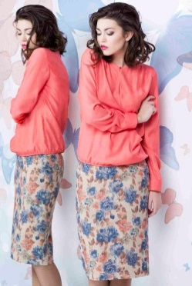 | ТЁПЛАЯ ПАЛИТРА юбка | 2152/36М47/2 | верх - 50% хлопок, 30% п/э, 20% вискоза, подклад - вискоза 50%, п/э 50% | 2,145.0 | 1716 | 1501.5 |  |  |  |  |  |  |  | 56-170
КАПСУЛА "ОБЪЯТИЯ"
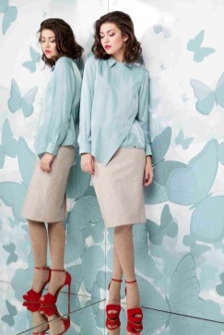 | ОБЪЯТИЯ блуза | 1712/16М127/1 | вискоза 60%, ацетат 40% | 2,050.0 | 1640 | 1435 |  |  |  |  |  |  | 54-164
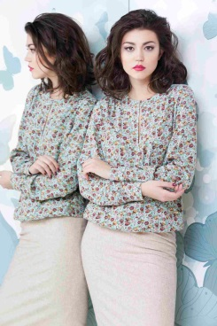 | ЛАНДЫШИ блуза | 1723/7М75/1 | вискоза 91%, спандекс 9% | 2,300.0 | 1840 | 1610 |  |  |  |  |  | 52-164
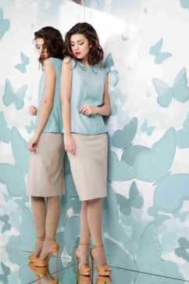 | ВОЗДУШНЫЙ ПОЦЕЛУЙ блуза | 1712/16М126/1 | вискоза 60%, ацетат 40% | 1,760.0 | 1408 | 1232 |  |  |  | 48-164 48-170 | 50-164 50-170 | 52-164 | 54-164 | 56-164
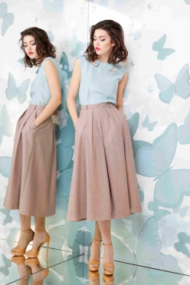 | СЕМЕЙНЫЕ ТРАДИЦИИ юбка | 2323/18М27/1 | верх - шерсть 50%, п/э 50%, подклад - вискоза 50%, п/э 50% | 3,020.0 | 2416 | 2114 |  |  |  |  | 50-164 | 52-170 | 54-170 | 56-164
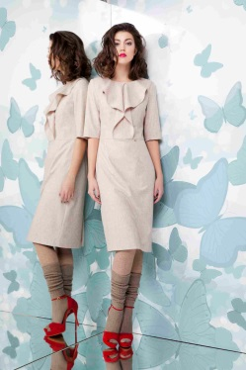 | ТЕПЛЫЙ БРИЗ платье | 2323/17М103/1 | верх - шерсть 50%, п/э 50%, подклад - вискоза 50%, п/э 50% | 3,650.0 | 2920 | 2555 |  |  |  | 48-170 | 50-164 50-170 | 52-164 52-170 | 54-164 54-170 | 56-164 56-170
 | УКРЫТЬСЯ ТИШИНОЙ жакет | 4323/20М71/1 | верх - шерсть 50%, п/э 50% | 3,320.0 | 2656 | 2324 |  |  |  | 48-170 | 50-164 50-170 | 52-164 | 54-164 | 56-170
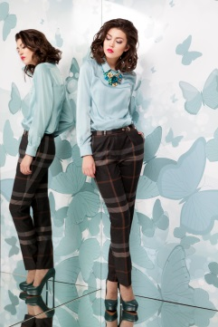 | ВЕЧЕР У КАМИНА брюки | 3733/12М19/1 | вискоза 60%, п/э 40% | 2,605.0 | 2084 | 1823.5 |  |  |  |  | 50-164 50-170 |  |  | 56-164
КАПСУЛА "КРИСТАЛЛЫ"
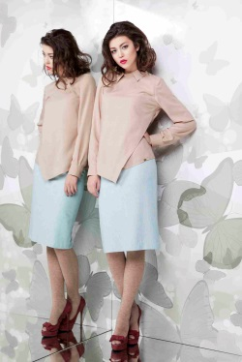 | КРИСТАЛЛЫ блуза | 1712/18М127/1 | хлопок 100% | 2,025.0 | 1620 | 1417.5 |  |  |  | 48-164 48-170 | 50-164 50-170 |  |  | 56-164 56-170
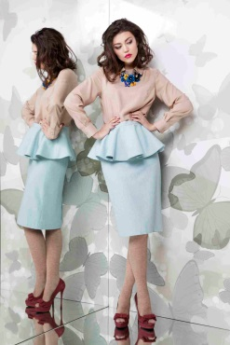 | ХОЛОДНОЕ СЕРДЦЕ юбка | 2323/19М50/1 | верх - шерсть 50%, п/э 50%, подклад - вискоза 50%, п/э 50% | 2,755.0 | 2204 | 1928.5 |  |  |  | 48-164 | 50-164
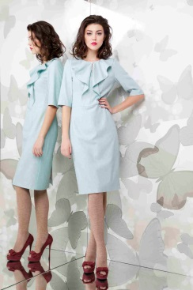 | СЕВЕРНЫЙ ВЕТЕР платье | 5323/19М103/1 | верх - шерсть 50%, п/э 50%, подклад - вискоза 50%, п/э 50% | 3,650.0 | 2920 | 2555 |  | 44-164 | 46-164 | 48-164 48-170 | 50-164 50-170 | 52-164 | 54-164 54-170 | 56-164 56-170
КАПСУЛА "САМАЯ!"
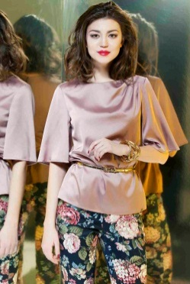 | ЛЮБИМАЯ блуза | 1511/27М128/1 | п/э 100% | 1,560.0 | 1248 | 1092 |  |  |  | 48-164 |  |  | 54-164
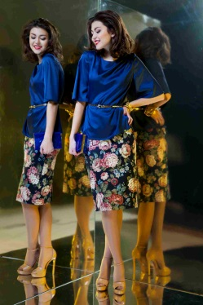 | ВОЛНУЮЩАЯ юбка | 2153/7М51/1 | хлопок 90%, эластан 10% | 1,900.0 | 1520 | 1330 | 42-164 | 44-164 | 46-164 | 48-164
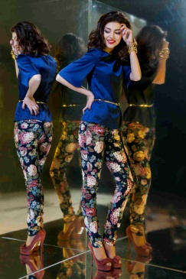 | ИГРИВАЯ брюки | 3153/7М5/1 | хлопок 90%, эластан 10% | 2,260.0 | 1808 | 1582 | 42-164 | 44-164 | 46-164 | 48-164 | 50-164

